Foglio1
Codice | Barcode | Descrizione | Disp. | NETTO X SFUSO -BALLE 400 PZ | NETTO IN DISPLAY 24PZ | Iva | Foto
6926015 | 8051094315626 | COSTUME UOMO AMYTIS TAG.ASS MOD.8929 | 1,531 | 2 | 3,4 | 22
6926017 | 8051094315640 | COSTUME UOMO AMYTIS TAG.ASS MOD.8931 | 3,736 | 2 | 3,4 | 22 | 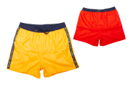
6926018 | 8051094315657 | COSTUME UOMO AMYTIS TAG.ASS MOD.8932 | 5,180 | 2 | 3,4 | 22
6926019 | 8051094315664 | COSTUME UOMO AMYTIS TAG.ASS MOD.8933 | 10,613 | 2 | 3,4 | 22
6926020 | 8051094315671 | COSTUME UOMO AMYTIS TAG.ASS MOD.8934 | 10,560 | 2 | 3,4 | 22 | 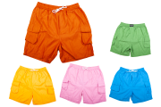
6926021 | 8051094315688 | COSTUME UOMO AMYTIS TAG.ASS MOD.8935 | 6,916 | 2 | 3,4 | 22
6926023 | 8051094315701 | COSTUME UOMO AMYTIS TAG.ASS MOD.8939 | 3,792 | 2 | 3,4 | 22
6926024 | 8051094315718 | COSTUME UOMO AMYTIS TAG.ASS MOD.8940 | 14,459 | 2 | 3,4 | 22
6926025 | 8051094315725 | COSTUME UOMO AMYTIS TAG.ASS MOD.8941 | 2,430 | 2 | 3,4 | 22 | 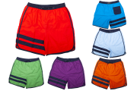
6926027 | 8051094315749 | COSTUME UOMO AMYTIS TAG.ASS | 6,424 | 2 | 3,4 | 22 | 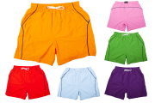
6926029 | 8051094315763 | COSTUME UOMO AMYTIS TAG.ASS MOD.8945 | 3,217 | 2 | 3,4 | 22 | 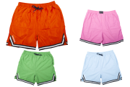
6926030 | 8051094315770 | COSTUME UOMO AMYTIS TAG.ASS MOD.8947 | 9,976 | 2 | 3,4 | 22
6926032 | 8051094315794 | COSTUME UOMO AMYTIS TAG.ASS MOD.9902 | 5,544 | 2 | 3,4 | 22
6926033 | 8051094315800 | COSTUME UOMO AMYTIS TAG.ASS MOD.9903 | 1,263 | 2 | 3,4 | 22
6926034 | 8051094315817 | COSTUME UOMO AMYTIS TAG.ASS MOD.9904 | 1,260 | 2 | 3,4 | 22 | 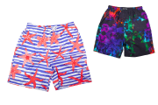
6926035 | 8051094315824 | COSTUME UOMO AMYTIS TAG.ASS MOD.9905 | 1,312 | 2 | 3,4 | 22
6926036 | 8051094315831 | COSTUME UOMO AMYTIS TAG.ASS MOD.9906 | 1,064 | 2 | 3,4 | 22 | 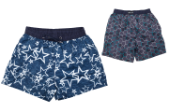
6926039 | 8051094315862 | COSTUME UOMO AMYTIS TAG.ASS MOD.9909 | 4,560 | 2 | 3,4 | 22 | 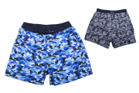
6926040 | 8051094315879 | COSTUME UOMO AMYTIS TAG.ASS MOD.9910 | 4,374 | 2 | 3,4 | 22
6926042 | 8051094315893 | COSTUME UOMO AMYTIS TAG.ASS MOD.9912 | 9,661 | 2 | 3,4 | 22
6926043 | 8051094315909 | COSTUME UOMO AMYTIS TAG.ASS MOD.9913 | 5,904 | 2 | 3,4 | 22 | 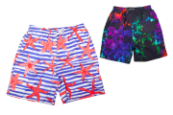
6926044 | 8051094315916 | COSTUME UOMO AMYTIS TAG.ASS MOD.9914 | 4,592 | 2 | 3,4 | 22
6926045 | 8051094315923 | COSTUME UOMO AMYTIS TAG.ASS MOD.9915 | 1,152 | 2 | 3,4 | 22 | 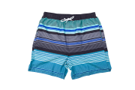
6926047 | 8051094315947 | COSTUME UOMO AMYTIS TAG.ASS MOD.9917 | 4,272 | 2 | 3,4 | 22 | 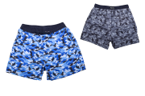
6926055 | 8051094316029 | COSTUME UOMO AMYTIS TAG.ASS MOD.9926 | 1,272 | 2 | 3,4 | 22 | 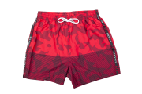
6926056 | 8051094316036 | COSTUME UOMO AMYTIS TAG.ASS MOD.9927 | 1,272 | 2 | 3,4 | 22
6926058 | 8051094316050 | COSTUME UOMO AMYTIS TAG.ASS MOD.9930 | 3,252 | 2 | 3,4 | 22 | 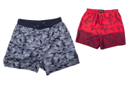
6926048 | 8051094315954 | COSTUME UOMO AMYTIS TG.ASS CALIBRATI MOD.9918 | 1,488 | 2 | 3,4 | 22 | 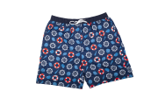
6926049 | 8051094315961 | COSTUME UOMO AMYTIS TG.ASS CALIBRATI MOD.9919 | 1,282 | 2 | 3,4 | 22
6926050 | 8051094315978 | COSTUME UOMO AMYTIS TG.ASS CALIBRATI MOD.9921 | 1,728 | 2 | 3,4 | 22 | 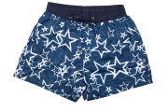
6926007 | 8051094315541 | COSTUME BIMBO AMYTIS TAG.ASS MOD.8920 | 18,126 | 2 | 3,4 | 22 | 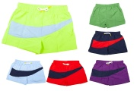
6926008 | 8051094315558 | COSTUME BIMBO AMYTIS TAG.ASS MOD.8921 | 30,072 | 2 | 3,4 | 22 | 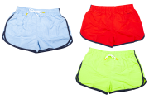
6926009 | 8051094315565 | COSTUME BIMBO AMYTIS TAG.ASS MOD.8922 | 9,585 | 2 | 3,4 | 22
6926010 | 8051094315572 | COSTUME BIMBO AMYTIS TAG.ASS MOD.8923 | 8,047 | 2 | 3,4 | 22
6926011 | 8051094315589 | COSTUME BIMBO AMYTIS TAG.ASS MOD.8924 | 10,560 | 2 | 3,4 | 22
6926012 | 8051094315596 | COSTUME BIMBO AMYTIS TAG.ASS MOD.8925 | 5,304 | 2 | 3,4 | 22
6926013 | 8051094315602 | COSTUME BIMBO AMYTIS TAG.ASS MOD.8926 | 8,496 | 2 | 3,4 | 22
6926026 | 8051094315732 | COSTUME BIMBO AMYTIS TAG.ASS MOD.8942 | 11,101 | 2 | 3,4 | 22

 |  | Qty Tot | 235,377

 |  | qty Man | 134,086

 |  | qty Boy | 101,291

